ポートフォリオ
 | リクルート活動・プロジェクト立案 |  |  |  | 2025年度目標：出場してゴールできること |  |  |  |  |  |  |  |  |  |  |  | 2026年度目標：出場して入賞できること |  |  |  |  |  |  |  |  |  |  |  | 2027年度目標：オリジナルミッションを考案し出場すること

●プロトタイプ一号機
●プロトタイプ二号機
長期休暇
●大会レギュレーション確認
長期休暇
●大会参加機体 完成
長期休暇
●参加機体 最終評価
●参加機体 微調整
大会予定
 | 2024-12-01 | 2025-01-01 | 2025-02-01 | 2025-03-01 | 2025-04-01 | 2025-05-01 | 2025-06-01 | 2025-07-01 | 2025-08-01 | 2025-09-01 | 2025-10-01 | 2025-11-01 | 2025-12-01 | 2026-01-01 | 2026-02-01 | 2026-03-01 | 2026-04-01 | 2026-05-01 | 2026-06-01 | 2026-07-01 | 2026-08-01 | 2026-09-01 | 2026-10-01 | 2026-11-01 | 2026-12-01 | 2027-01-01 | 2027-02-01 | 2027-03-01 | 2027-04-01 | 2027-05-01 | 2027-06-01 | 2027-07-01 | 2027-08-01 | 2027-09-01 | 2027-10-01 | 2027-11-01 | 2027-12-01 | 2028-01-01 | 2028-02-01 | 2028-03-01 | 2028-04-01
マイルストーン内容
●the deckの会員登録・予約
長期休暇
●ソフトウェア開発環境構築
●11 5枚基板発注（JCBPCB）
●10 対面で集まる（梅田）
●キックオフ会 30
●部品表リスト作成19
●電子パーツ集め25

詳細日程 | 12/5~1/17までリクルート | 17~30のどこかで新年会 | 基板再発注2 | 基板半田完了 15 | パラシュート材料を調達 | 林さん5月厳しい
 | 部品表を埋める 1/5 | 予算を決める 30 | 募集要項の整理 20 | オープン設計書をもとに作成
 | リポジトリ作成（親泊） | 基板発注 11 | 開発マイルストーン配置 28 | プロトタイプ実験内容を計画
 |  | 電子パーツ集め25ー＞検品完了 | メールで100kinSATに送る（林）?
 |  | 部品表のリスト化 | 部品は林さんにもっておいてもらう
 |  | 基板再発注2
 |  |  |  | https://100kinsat.github.io/

基本連絡先 | discordで行う | 遠隔ローバの予定だが、簡単な方で作成する

システム構成
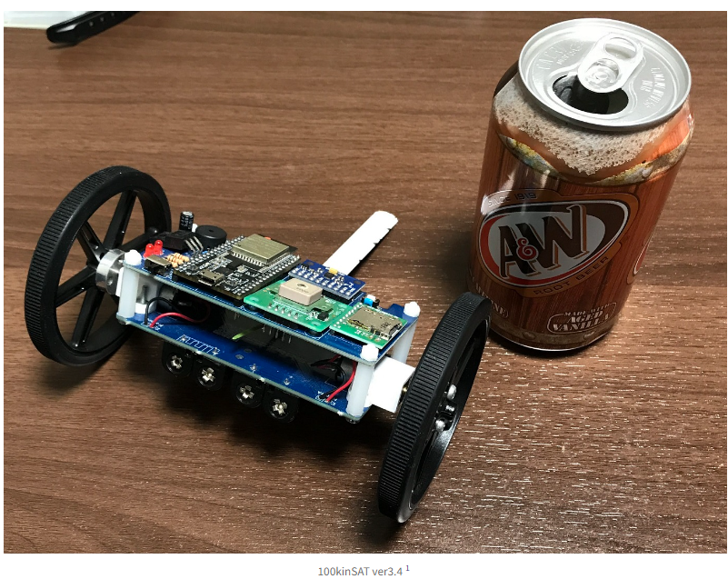
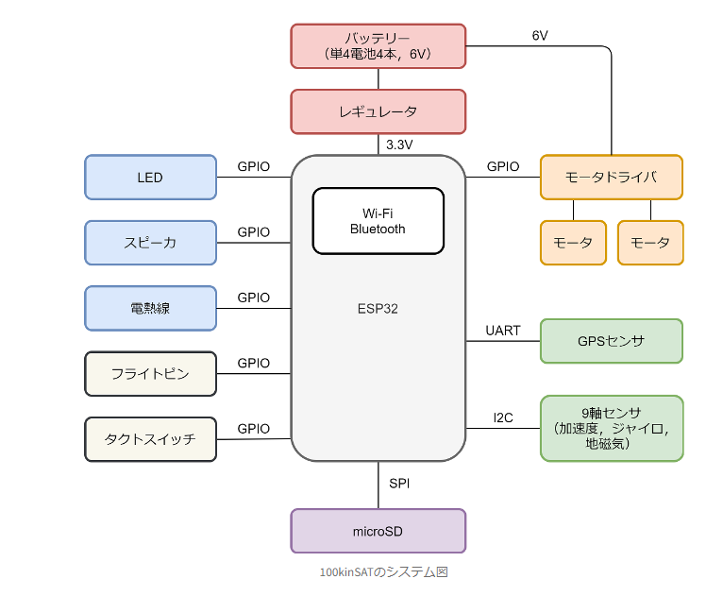
システム構成図 | 部品費2万円

